Sheet1
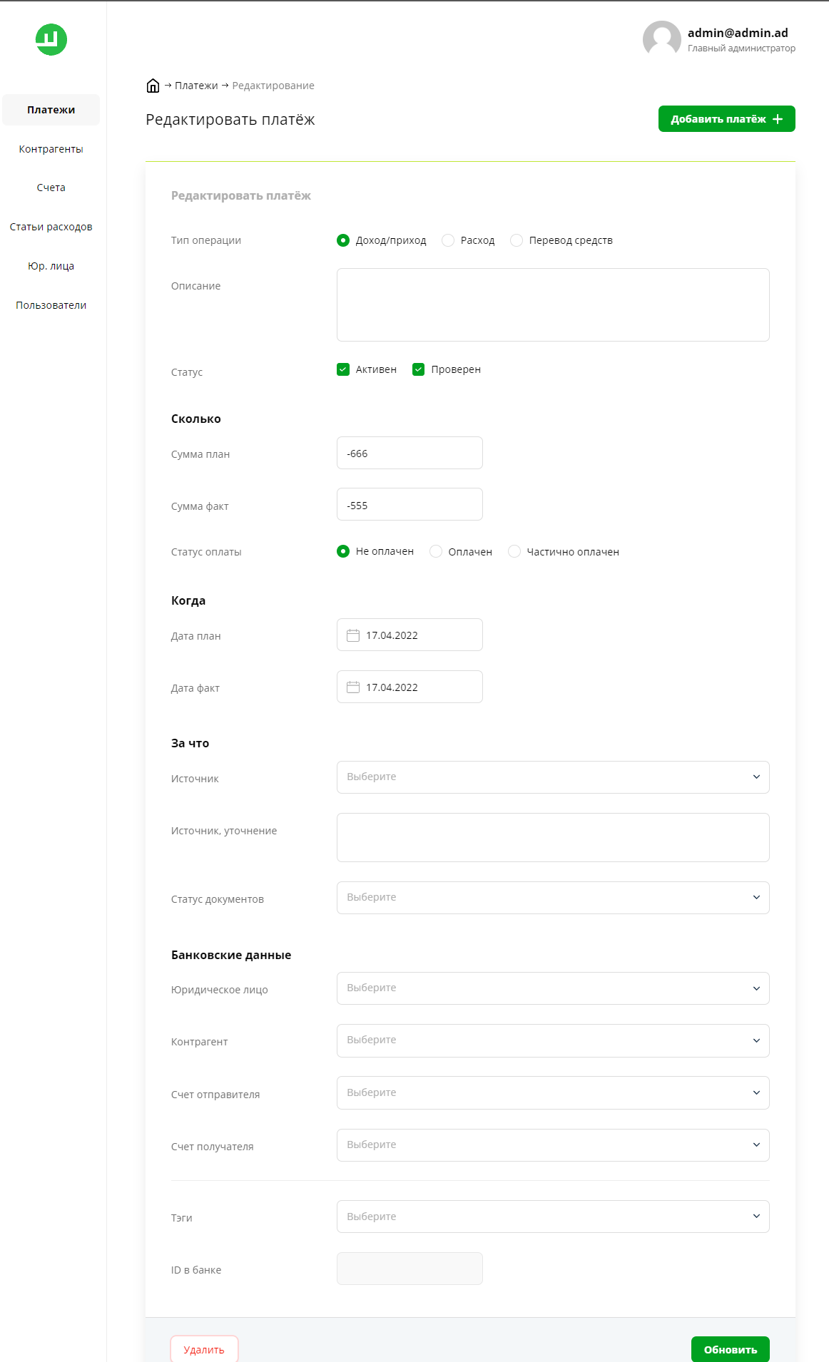
Баг-репорт | Fabrique
 | Шаги воспроизведения | Ожидаемый результат | Фактический резултьтат | Фотоматериалы
1 | Авторизоваться | Ошибка добавления, тк у нас отрицательная сумма, не заполнены все поля | Платеж успешно сохранен
2 | Зайти в систему
3 | Нажать кнопку Добавить платеж
4 | в разделе "статус" установить флажки активен и проверен
5 | в разделе "сколько" установить отрицательное число в "сумма план" и "сумма факт"
6 | в разделе "Статус оплаты" установить флажок на "оплачен"
7 | в разделе "дата план" и "дата факт" установить сегодняшние даты(кнопка в календаре внизу слева "сегодня")
8 | Внизу нажать кнопку "Добавить"

